QC Final
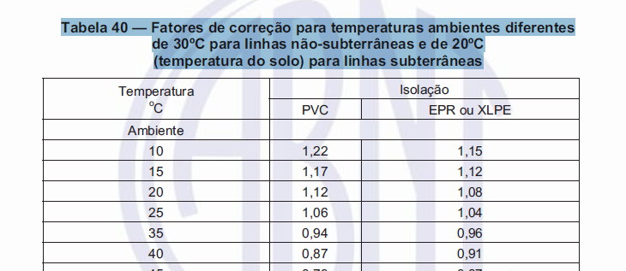
 | QUADRO DE CARGA

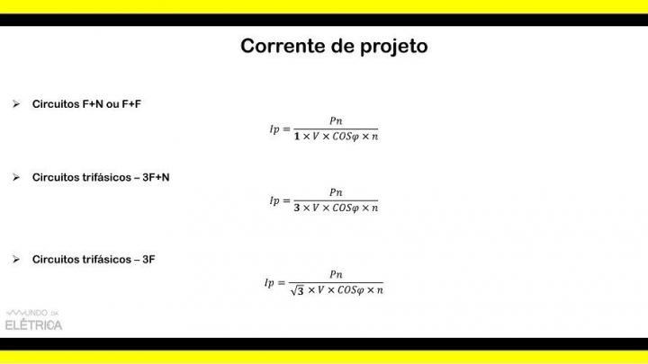
 | Circuito | Lâmpadas. (W) |  |  |  |  |  | Tomadas (W) |  |  |  |  | Fases (Nº Pólos Disjuntor) | Potência (W) | Tensão (V) | Corrente (A) | Condutor / Fiação (mm²) | Proteção (A) | Balanceamento |  |  | Demanda (%) | FP - Fator de Potência (cos Ø) | Potência (VA) só com FP | FD - Fator de Demanda | Corrente (A) Só com Fator de Demanda (FD) | FCA - Fator de Correção de Agrupamento | FCT - Fator de Correção de Temperatura | Potência Final com FCA e FCT (VA) | Corrente (A) Final com FCA e FCT | Quantidade de cabos no circuito (m) | ΔVUNIT (V/A.km) | Queda de Tensão ΔV (%) | Queda de Tensão Atende |  |  |  |  |  | Fonte: https://www.mundodaeletrica.com/corrente-de-projeto-aprenda-como-calcular/
 |  | 10 | 12 | 100 | 150 | 200 | 300 | 100 | 300 | 1500 | 600 | 1200 |  |  |  |  |  |  | A | B | C |  |  |  |  |  |  |  |  |  |  |  |  |  | Diferença
QDFL Pav. Térreo, Inferior e Superior | 1 - Iluminação Copa e WCs | 4 | 5 | 0 | 0 | 0 | 0 |  |  |  |  |  | 1 | 100 | 220 | 0.5 | 1.5 | 10 | 50 | 50 |  | 100 | 1 | 100 | 1 | 0.5 | 0.7 | 1 | 143 | 0.6 | 115 | 23.3 | 0.96 | OK |  |  |  |  |  | Com relação a tensão vamos usar para circuitos com esquema F+N ou 3F+N o valor de tensão de fase. E para circuitos com esquema F+F e 3F vamos utilizar o valor de tensão de linha.
 | 2 - Iluminação Dorms 3 e 4 Térreo e Closet | 6 | 0 | 0 | 0 | 0 | 0 |  |  |  |  |  | 1 | 60 | 220 | 0.3 | 1.5 | 10 | 30 |  | 30 | 100 | 1 | 60 | 1 | 0.3 | 0.7 | 1 | 86 | 0.4 | 184 | 23.3 | 0.92 | OK
 | 3 - Iluminação Salas e Varandas | 3 | 0 | 0 | 0 | 0 | 0 |  |  |  |  |  | 1 | 30 | 220 | 0.1 | 1.5 | 10 |  | 15 | 15 | 100 | 1 | 30 | 1 | 0.1 | 0.7 | 1 | 43 | 0.2 | 140 | 23.3 | 0.35 | OK | 27
 | 4 - Iluminação Dorms 1 e 2 e WCs Piso Inferior | 6 | 0 | 0 | 0 | 0 | 0 |  |  |  |  |  | 1 | 60 | 220 | 0.3 | 1.5 | 10 | 30 | 30 |  | 100 | 1 | 60 | 1 | 0.3 | 0.7 | 1 | 86 | 0.4 | 78 | 23.3 | 0.39 | OK | 100
 | 5 - Iluminação Garagem | 0 | 0 | 2 | 0 | 0 | 0 |  |  |  |  |  | 1 | 200 | 220 | 0.9 | 1.5 | 10 | 0 |  | 0 | 100 | 1 | 200 | 1 | 0.9 | 0.7 | 1 | 286 | 1.3 | 92 | 23.3 | 1.53 | OK | 160 |  | 660 | 0.8 | 528
 | 6 - Iluminação Jardim Entrada | 3 | 0 | 0 | 0 | 0 | 0 |  |  |  |  |  | 1 | 30 | 220 | 0.1 | 1.5 | 10 |  | 15 | 15 | 100 | 1 | 30 | 1 | 0.1 | 0.7 | 1 | 43 | 0.2 | 154 | 23.3 | 0.39 | OK | 130 |  | 380.6 | 0.8 | 304.48
 | 7 - Iluminação Dorm 5, WC e Escritório Piso Superior | 4 | 0 | 0 | 0 | 0 | 0 |  |  |  |  |  | 1 | 40 | 220 | 0.2 | 1.5 | 10 | 20 | 20 |  | 100 | 1 | 40 | 1 | 0.2 | 0.7 | 1 | 57 | 0.3 | 92 | 23.3 | 0.31 | OK | 44
 | 8 - TUGs Copa e WCs (127V) |  |  |  |  |  |  | 4 | 0 | 0 | 0 | 0 | 1 | 400 | 127 | 3.1 | 2.5 | 16 |  | 400 |  | 35 | 0.8 | 500 | 0.35 | 1.1 | 0.7 | 1 | 250 | 2.0 | 48 | 14.3 | 0.60 | OK
 | 8.1 - TUGs Copa e WCs (220V) |  |  |  |  |  |  | 5 | 0 | 0 | 1 | 0 | 1 | 1100 | 220 | 5.0 | 2.5 | 16 |  | 550 | 550 | 35 | 0.8 | 1375 | 0.35 | 1.8 | 0.7 | 1 | 688 | 3.1 | 66 | 14.3 | 1.30 | OK
 | 9 - T.U.G. Dorms 3 e 4 Circ. e Closet (127V) |  |  |  |  |  |  | 2 | 0 | 0 | 0 | 0 | 1 | 200 | 127 | 1.6 | 2.5 | 16 | 200 |  |  | 35 | 0.8 | 250 | 0.35 | 0.6 | 0.7 | 1 | 125 | 1.0 | 183 | 14.3 | 1.14 | OK
 | 9.1 - T.U.G. Dorms 3 e 4 Circ. e Closet (220V) |  |  |  |  |  |  | 2 | 0 | 0 | 0 | 0 | 2 | 200 | 220 | 0.9 | 2.5 | 16 |  | 100 | 100 | 35 | 1 | 200 | 0.35 | 0.3 | 0.82 | 1 | 85 | 0.4 | 189 | 14.3 | 0.39 | OK
 | 10 - T.U.G. Salas e Varandas (127V) |  |  |  |  |  |  | 4 | 0 | 0 | 0 | 0 | 1 | 400 | 127 | 3.1 | 2.5 | 10 |  | 400 |  | 35 | 1 | 400 | 0.35 | 1.1 | 0.82 | 1 | 171 | 1.3 | 111 | 14.3 | 1.38 | OK
 | 10.1 - T.U.G. Salas e Varandas (220V) |  |  |  |  |  |  | 4 | 0 | 0 | 0 | 0 | 2 | 400 | 220 | 1.8 | 2.5 | 10 | 200 | 200 |  | 35 | 1 | 400 | 0.35 | 0.6 | 0.82 | 1 | 171 | 0.8 | 129 | 14.3 | 0.53 | OK
 | 11 - T.U.E. Lava Louças |  |  |  |  |  |  | 0 | 0 | 0 | 0 | 1 | 2 | 1200 | 220 | 5.5 | 2.5 | 16 | 600 | 600 |  | 100 | 1 | 1200 | 1 | 5.5 | 0.82 | 1 | 1463 | 6.7 | 36 | 14.3 | 1.28 | OK
 | 12 - T.U.E. Microondas |  |  |  |  |  |  | 0 | 0 | 0 | 0 | 1 | 1 | 1200 | 127 | 9.4 | 2.5 | 20 |  |  | 1200 | 100 | 1 | 1200 | 1 | 9.4 | 0.82 | 1 | 1463 | 11.5 | 36 | 14.3 | 3.83 | OK
 | 14 - T.U.E. Torneira Elétrica |  |  |  |  |  |  | 0 | 0 | 1 | 0 | 0 | 2 | 4400 | 220 | 20.0 | 4.0 | 25 | 2200 |  | 2200 | 100 | 1 | 4400 | 1 | 20.0 | 0.82 | 1 | 5366 | 24.4 | 36 | 8.96 | 2.93 | OK |  |  |  |  |  | isolação de PVC, eletroduto de PVC embutido em alvenaria; temperatura ambiente: 30°C
 | 15 - T.U.E. Secador Cabelo WC3 |  |  |  |  |  |  | 0 | 0 | 1 | 0 | 0 | 1 | 1500 | 220 | 6.8 | 2.5 | 20 |  | 750 | 750 | 35 | 0.8 | 1875 | 0.35 | 2.4 | 0.7 | 1 | 938 | 4.3 | 57 | 14.3 | 1.53 | OK
 | 16 - T.U.E. Secador Cabelo WC4 |  |  |  |  |  |  | 0 | 0 | 1 | 0 | 0 | 1 | 1500 | 220 | 6.8 | 2.5 | 20 | 750 | 750 |  | 35 | 0.8 | 1875 | 0.35 | 2.4 | 0.7 | 1 | 938 | 4.3 | 36 | 14.3 | 0.97 | OK
 | 17 - T.U.E. Aquecedor Central - Boiler 300LTS |  |  |  |  |  |  | 0 | 0 | 1 | 0 | 0 | 2 | 3000 | 220 | 13.6 | 4.0 | 25 | 1500 |  | 1500 | 67 | 1 | 3000 | 0.67 | 9.1 | 0.82 | 1 | 2439 | 11.1 | 78 | 8.96 | 2.89 | OK
 | 18 - T.U.G Piso Superior |  |  |  |  |  |  | 2 | 0 | 0 | 0 | 0 | 2 | 200 | 127 | 1.6 | 2.5 | 20 |  | 100 | 100 | 67 | 1 | 200 | 0.67 | 1.0 | 0.82 | 1 | 163 | 1.3 | 130 | 14.3 | 0.89 | OK | 32
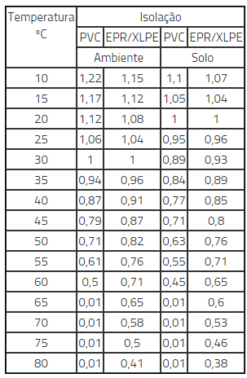
 | 19 - T.U.G. Dorms 1 e 2 WC 1 e 2 e Área de Serviço - Piso Inferior |  |  |  |  |  |  | 10 | 0 | 0 | 1 | 0 | 1 | 1600 | 220 | 7.3 | 1.5 | 20 |  | 800 | 800 | 100 | 1 | 1600 | 1 | 7.3 | 0.7 | 1 | 2286 | 10.4 | 35 | 23.3 | 4.67 | Não Atende | 151
 | 20 - T.U.E. Chuveiro WC 1 - Piso Inferior |  |  |  |  |  |  |  |  |  |  |  | 1 | 6500 | 220 | 29.5 | 6.0 | 32 | 3250 |  | 3250 | 100 | 1 | 6500 | 0.84 | 24.8 | 0.7 | 1 | 7800 | 35.5 | 84 | VER | #VALUE! | #VALUE!
 | 21 - T.U.E. Chuveiro WC 2 - Piso Inferior |  |  |  |  |  |  |  |  |  |  |  | 1 | 6500 | 220 | 29.5 | 6.0 | 32 | 3250 | 3250 |  | 100 | 1 | 6500 | 0.84 | 24.8 | 0.7 | 1 | 7800 | 35.5 | 84 | VER | #VALUE! | #VALUE!
 | 22 - T.U.E. Secador Cabelo WC5 |  |  |  |  |  |  |  |  |  |  |  | 1 | 1200 | 220 | 5.5 | 2.5 | 20 |  | 600 | 600 | 100 | 1 | 1200 | 1 | 5.5 | 0.7 | 1 | 1714 | 7.8 | 78 | 14.3 | 4.79 | Não Atende
 | 23 - Reserva |  |  |  |  |  |  |  |  |  |  |  | 1 | 0 | 220 | 0.0 | 4.0 | 32 | 0 | 0 |  | 100 | 1 | 0 | 1 | 0.0 | 0.7 | 1 | 0 | 0.0 | 87 | 8.96 | 0.00 | OK
 | 24 - Reserva |  |  |  |  |  |  |  |  |  |  |  | 1 | 0 | 220 | 0.0 | 1.5 | 30 | 0 | 0 |  | 100 | 1 | 0 | 1 | 0.0 | 0.7 | 1 | 0 | 0.0 | 15 | 23.3 | 0.00 | OK
 | Sub-total (Em W) |  |  |  |  |  |  |  |  |  |  |  | 3 | 18509 | 220 | 51 | 16 | 60 | 12080 | 8630 | 11110 | 100 | 1 | 18509 | 0.85 | 40.0 | 0.7 | 1 | 41522 | 40.0 | 15 | 2.32 | 0.63 | OK
 | Total (Em VA) |  |  |  |  |  |  |  |  |  |  |  | 3 | 22991 | 220 | 56 | 25 | 80 | 15100 | 10788 | 13887 |  |  | 33195 |  | 44.0 |  |  | 34601 | 39.8 | 15 | 1.51 | 0.45 | OK
 |  | 60 | 100 | 150 | 220 | 250 | 300 | 1500 | 100 | 300 | 3600 | 800 |  |  |  | 28
QC Ar Condicionado e Lavanderia | 1 - Ar Cond Mult Térreo e Piso Superior | 0 | 0 | 0 | 0 | 0 | 0 | 0 | 0 | 0 | 1 | 0 | 2 | 3600 | 220 | 16.4 | 4.0 | 25 | 1800 |  | 1800 | 80 | 0.85 | 4235 | 0.8 | 13.1 | 0.82 | 1 | 4132 | 18.8 | 57 | 8.96 | 5.26 | Não Atende
 | 2 - Ar Cond. Salas e Copa | 0 | 0 | 0 | 0 | 0 | 0 | 0 | 0 | 0 | 1 | 0 | 2 | 3600 | 220 | 16.4 | 4.0 | 25 | 1800 |  | 1800 | 80 | 0.85 | 4235 | 0.8 | 13.1 | 0.82 | 1 | 4132 | 18.8 |  | 8.96 | 0.00 | OK
 | 3 - Ar Cond Dorm.1 - Piso Inferior |  |  |  |  |  |  | 1 | 0 | 0 | 0 | 0 | 2 | 1500 | 220 | 6.8 | 2.5 | 16 | 750 | 750 |  | 80 | 0.85 | 1765 | 0.8 | 5.5 | 0.82 | 1 | 1722 | 7.8 | 63 | 14.3 | 3.87 | OK
 | 4 - Ar Cond. Dorm.2 - Piso Inferior |  |  |  |  |  |  | 1 | 0 | 0 | 0 | 0 | 2 | 1500 | 220 | 6.8 | 2.5 | 16 |  | 750 | 750 | 80 | 0.85 | 1765 | 0.8 | 5.5 | 0.82 | 1 | 1722 | 7.8 | 63 | 14.3 | 3.87 | OK
 | 5 - Ar. Cond. Área Gourmet |  |  |  |  |  |  | 0 | 0 | 0 | 0 | 0 | 2 | 0 | 220 | 0.0 | 2.5 | 0 |  | 0 | 0 | 100 | 0.85 | 0 | 1 | 0.0 | 1 | 1 | 0 | 0.0 |  | 14.3 | 0.00 | OK
 | 6 - T.U.G. Lavanderia |  |  |  |  |  |  | 0 | 2 | 0 | 0 | 0 | 1 | 200 | 127 | 1.6 | 2.5 | 0 |  | 200 |  | 100 | 0.85 | 235 | 1 | 1.6 | 1 | 1 | 235 | 1.9 | 33 | 14.3 | 0.59 | OK
 | 7 - T.U.E. Lava Roupas |  |  |  |  |  |  | 0 | 0 | 0 | 0 | 1 | 1 | 800 | 127 | 6.3 | 2.5 | 0 |  | 800 |  | 100 | 0.85 | 941 | 1 | 6.3 | 1 | 1 | 941 | 7.4 | 51 | 14.3 | 3.62 | OK
 | 8 - T.U.E. Secadora Roupas |  |  |  |  |  |  | 0 | 0 | 0 | 1 | 0 | 1 | 3600 | 220 | 16.4 | 2.5 | 0 | 1800 |  | 1800 | 100 | 0.85 | 4235 | 1 | 16.4 | 1 | 1 | 4235 | 19.3 | 18 | 14.3 | 3.32 | OK | 45
 | 9 - Iluminação Lavanderia | 0 | 0 | 2 | 0 | 0 | 0 | 0 | 0 | 0 | 0 | 0 | 1 | 200 | 127 | 1.6 | 2.5 | 0 |  | 200 |  | 100 | 0.85 | 235 | 1 | 1.6 | 1 | 1 | 235 | 1.9 | 114 | 14.3 | 2.02 | OK
 | 10 - T.U.E. |  |  |  |  |  |  |  |  |  |  |  | 1 | 0 | 220 | 0.0 | 2.5 | 0 |  |  |  |  |  |  |  |  |  |  |  |  | 20 | 14.3 | 0.00 | OK
 | 11 - T.U.E. |  |  |  |  |  |  |  |  |  |  |  | 1 | 0 | 220 | 0.0 | 2.5 | 0 |  |  |  |  |  |  |  |  |  |  |  |  | 20 | 14.3 | 0.00 | OK
 | 12 - T.U.E. |  |  |  |  |  |  |  |  |  |  |  | 1 | 0 | 127 | 0.0 | 2.5 | 0 |  |  |  |  |  |  |  |  |  |  |  |  | 20 | 14.3 | 0.00 | OK
 | 13 - T.U.E. |  |  |  |  |  |  |  |  |  |  |  | 1 | 0 | 127 | 0.0 | 2.5 | 0 |  |  |  |  |  |  |  |  |  |  |  |  | 20 | 14.3 | 0.00 | OK
 | Sub-total |  |  |  |  |  |  |  |  |  |  |  | 3 | 8671 | 220 | 41.7 | 6 | 40 | 6150 | 2700 | 6150 | 100 | 1 | 8671 | 0.85 | 37.1 | 1 | 1 | 14049 | 63.9 | 6.3 | 6.03 | 0.64 | OK
 | Total (5 Unidades Condensadoras para 7 evaporadoras) |  |  |  |  |  |  |  |  |  |  |  | 3 | 10201 | 220 | 50 | 10 | 50 | 7235.2941176 | 3176.4705882 | 7235.2941176 | 100 | 1 | 26318 | 0.85 | 45 | 1 | 1 | 11707 | 36 | 6.3 | 3.63 | 0.46 | OK
 |  | 10 | 12 | 100 | 150 | 200 | 300 | 100 | 3600 | 5500 | 600 | 1200 |  |  |  | 23
QC Área Gourmet | 1 - Iluminação Área Gourmet | 2 | 10 | 2 | 0 | 0 | 0 |  |  |  |  |  | 1 | 340 | 220 | 1.6 | 1.5 | 10 | 180 | 180 |  | 100 | 1 | 340 | 1 | 1.6 | 0.82 | 1 | 415 | 1.9 | 90 | 23.3 | 2.70 | OK | 18
 | 2 - Ilum.Áreas Comuns: Gazebo e Casa de bombas e Jardim Piscina | 0 | 4 | 8 | 0 | 0 | 0 |  |  |  |  |  | 1 | 848 | 220 | 3.9 | 1.5 | 10 |  | 424 | 424 | 100 | 1 | 848 | 1 | 3.9 | 1 | 1 | 848 | 3.9 | 56 | 23.3 | 3.96 | OK | 304
 | 3 - Iluminação escadas | 10 | 1 | 0 | 0 | 0 | 0 |  |  |  |  |  | 1 | 112 | 220 | 1.0 | 1.5 | 10 | 106 |  | 106 | 100 | 1 | 112 | 1 | 1.0 | 0.82 | 1 | 137 | 0.6 | 120 | 23.3 | 2.12 | OK | 20
 | 4 - T.U.G. Áreas Comuns: Gazebo, Casa de Bombas e Jardim Piscina | 0 | 0 | 0 | 0 | 0 | 0 | 2 | 0 | 0 | 0 | 0 | 1 | 200 | 220 | 1.1 | 2.5 | 10 |  | 100 | 100 | 35 | 1 | 200 | 0.35 | 0.4 | 0.82 | 1 | 85 | 0.4 | 177 | 14.3 | 0.79 | OK | 81
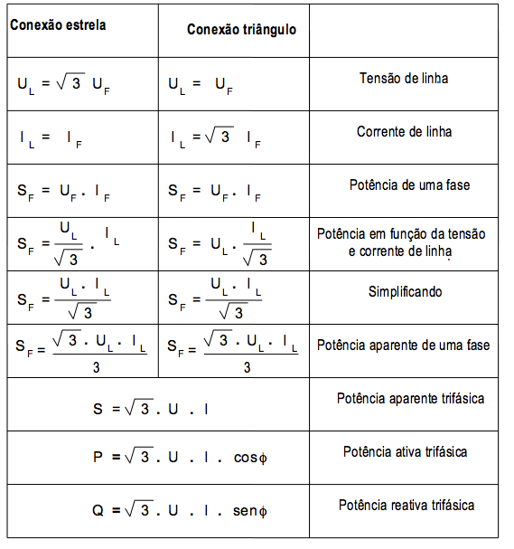
 | 5 - T.U.G. Área Gourmet (127V) | 0 | 0 | 0 | 0 | 0 | 0 | 2 | 0 | 0 | 0 | 0 | 1 | 200 | 127 | 7.9 | 2.5 | 20 |  | 800 |  | 35 | 1 | 200 | 0.35 | 2.8 | 0.82 | 1 | 85 | 0.7 | 99 | 14.3 | 3.07 | OK | 21
 | 5 - T.U.G. Área Gourmet (220V) | 0 | 0 | 0 | 0 | 0 | 0 | 6 | 0 | 0 | 1 | 0 | 2 | 1200 | 220 | 5.7 | 2.5 | 20 | 500 | 500 |  | 100 | 1 | 1200 | 1 | 5.7 | 0.82 | 1 | 1463 | 6.7 | 42 | 14.3 | 2.69 | OK | 84
 | 6 - T.U.E. Ar Condicionado |  |  |  |  |  |  | 0 | 1 | 0 | 0 | 0 | 1 | 3600 | 220 | 20.5 | 4.0 | 25 | 1800 | 1800 |  | 100 | 1 | 3600 | 1 | 20.5 | 1 | 1 | 3600 | 16.4 | 66 | 8.96 | 9.52 | Não Atende
 | 7 - T.U.E. Microondas |  |  |  |  |  |  | 0 | 0 | 0 | 0 | 1 | 2 | 1200 | 127 | 9.4 | 2.5 | 20 |  |  | 1200 | 100 | 1 | 1200 | 1 | 9.4 | 0.82 | 1 | 1463 | 11.5 | 30 | 14.3 | 3.19 | OK | 60
 | 8 - T.U.E Torneira Elétrica |  |  |  |  |  |  | 0 | 0 | 1 | 0 | 0 | 2 | 5500 | 220 | 25.0 | 4.0 | 32 | 2750 |  | 2750 | 100 | 1 | 5500 | 1 | 25.0 | 0.82 | 1 | 6707 | 30.5 | 60 | 8.96 | 10.58 | Não Atende
 | 9 - T.U.E. Bomba Piscina |  |  |  |  |  |  | 0 | 0 | 0 | 1 | 0 | 2 | 600 | 220 | 4.3 | 2.5 | 20 |  | 300 | 300 | 50 | 0.63 | 952 | 0.50 | 2.1 | 1 | 1 | 476 | 2.2 | 72 | 14.3 | 1.73 | OK | 45
 | 10 - T.U.E. Chuveiro |  |  |  |  |  |  | 0 | 0 | 0 | 0 | 0 | 1 | 0 | 220 | 0.0 | 4.0 | 32 | 0 |  | 0 | 100 | 1 | 0 | 1 | 0.0 | 1 | 1 |  | 0.0 | 27 | 8.96 | 0.00 | OK | Uf | If | UL | IL
 | 12 - T.U.G. |  |  |  |  |  |  | 0 | 0 | 0 | 0 | 0 | 1 | 0 | 127 | 0.0 | 1.5 | 20 |  |  |  | 100 | 1 | 0 | 1 | 0.0 | 1 | 1 |  | 0.0 | 20 | 23.3 | 0.00 | OK | 127 | 171 | 219.71 | 171
 | 13 - T.U.E. |  |  |  |  |  |  |  |  |  |  |  | 1 | 0 | 127 | 0.0 | 1.5 | 20 |  |  |  | 100 | 1 | 0 | 1 | 0.0 | 1 | 1 |  | 0.0 | 20 | 23.3 | 0.00 | OK
 | 14 - T.U.E. |  |  |  |  |  |  |  |  |  |  |  | 1 | 0 | 127 | 0.0 | 1.5 | 20 |  |  |  | 100 | 1 | 0 | 0.85 | 0.0 | 1 | 1 | 0 | 0.0 | 20 | 23.3 | 0.00 | OK | Sf |  |  | SL
 | 15 - T.U.E. |  |  |  |  |  |  |  |  |  |  |  | 1 | 0 | 220 | 0.0 | 1.5 | 20 |  |  |  | 100 | 1 | 0 | 0.85 | 0.0 | 1 | 1 | 0 | 0.0 | 20 | 23.3 | 0.00 | OK | 21717 |  |  | 51997.44744
 | Total |  |  |  |  |  |  |  |  |  |  |  | 3 | 7977 | 220 | 27 | 6 | 32 | 5336 | 4104 | 4880 | 100 | 1 | 7977 | 0.85 | 22.8 | 1 | 1 | 6798 | 30.9 | 25 | 6.03 | 1.56 | OK | Não usar. Usar o de baixo
 | Total |  |  |  |  |  |  |  |  |  |  |  | 3 | 9738 | 220 | 29 | 10 | 50 | 6277.6470588 | 4828.2352941 | 5741.1764706 | 97 | 32 | 13812 | 0.85 | 25.0 | 1 | 1 | 15280 | 69.5 | 25 | 3.63 | 1.03 | OK | Usar este.
 |  |  |  |  |  |  |  |  |  |  |  |  |  |  |  | 21 |  |  |  |  |  |  |  | KVA SEM CORREÇÃO |  |  |  |  | KVA CORRIGIDO
 | BALANCEAMENTO FINAL |  |  |  |  |  |  |  |  |  |  |  |  |  |  |  |  |  | 28613 | 18792 | 26864 |  |  | 67489 |  |  |  |  | 53107
 |  |  | REFERÊNCIA |  |  |  |  |  |  |  |  | REFERÊNCIA |  | GERAL |  |  |  |  |  | CONFERÊNCIA |  | Distância ao quadro (m) | ΔVUNIT (V/A.km) | Queda de Tensão ΔV (%) | Queda de Tensão Atende
 |  |  | KVA | A |  | KW |  |  |  |  |  | KVA | A | Corrente Original (A) | Potência (KVA) | Corrente Corrigida com FD (A) | Condutor / Fiação (mm²) | Proteção (A) | Máx. Cabo | Centro de Medição
 |  |  | 40 | 105.09721492 |  |  |  | 4125 | 20 | 82500 | 0.3806 | 40 | 105.09721492 | 96 | 36 | 100 | 35 | 100 | 111A | 97 | PREVISÃO | 28 | 1.12 | 1.42 | OK
 |  |  | 45 | 118.23436679 |  |  |  | 4125 | 20 | 82500 | 0.3813559322 | 45 | 118 | 109 | 41.4 | 114 | 50 | 125 | 134A | 116 | RECOMENDADO | 28 | 0.85 | 1.23 | OK
 | FCA - Fator de Correção de Agrupamento |  | 350 | 919.60063058 | 551.76037835 | 168 |  |  |  | 165000 | 0.38167938931 | 50 | 131
 |  |  | 250 | 656.85759327 | 394.11455596 | 165 |  |  |  |  | 0.38104915534 | 60 | 157

 | FCT - Fator de Correção de Temperatura |  | ESTÁ SENDO CONSIDERADO FCT=1 PARA LINHAS COM AMBINENTES IGUAIS A 30ºC NÃO SUBTERRÂNEAS E A 20ºC PARA LINHAS SUBTERRÂNEAS

